로직정리
25.02.10 전달된 시각화 구성안을 기반으로 로직을 정리하였습니다.
현장의 또래관계 데이터가 어떠한 형태를 나타내는지 정확히 알수 없지만, 로직 정리를 위해 다음과 같이 모의 데이터를 생성하였습니다. (Sheet에서 확인 가능합니다.)
- 학생평가 모의데이터 : 교사가 학생을 1-5점으로 평가한 데이터 (정규분포)
- 또래지명 모의데이터 : 특정 학생이 본인을 제외하고 다른 학생을 지명한 데이터 (1 : 지명 / 0 : 비지명) (포아송 분포 활용해 지명횟수 설정)
- 학생보고 모의데이터 : 학생이 스스로 응답한 데이터 (정규분포)
- 교사보고 모의데이터 : 교사가 학급을 대상으로 스스로 응답한 데이터 (정규분포)

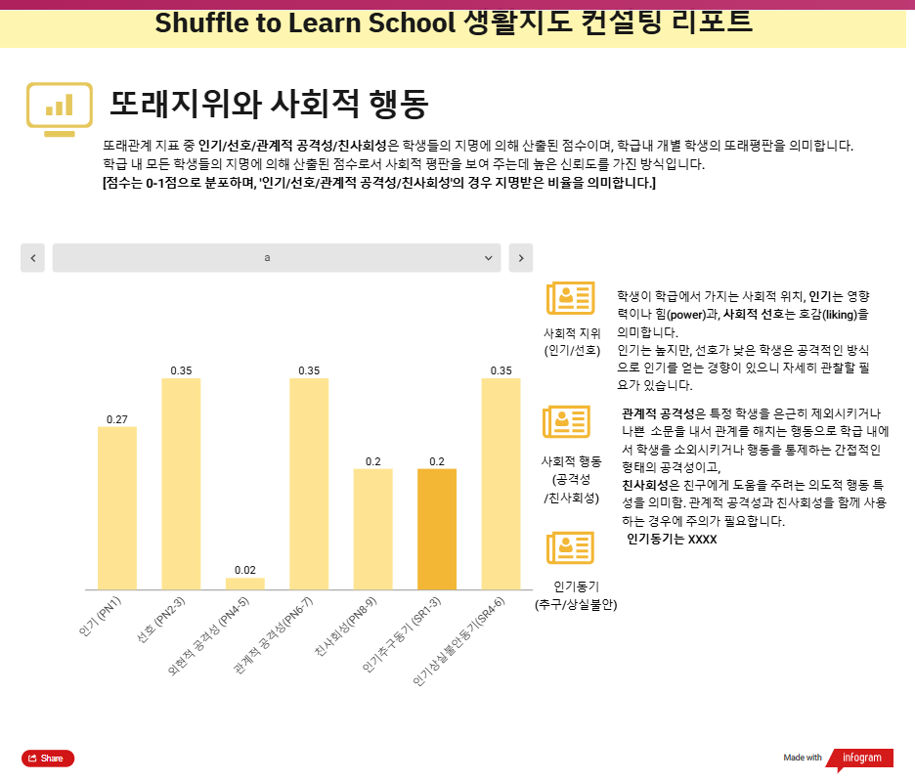
인포그램 1 page
 |  | * Z점수 기반 점수 산출 기준 (25.02.26 확인해주셨습니다.)
 |  | 백분위 | 범위 | 산출
 |  | 상위 20% | 0.84<=Z | 5
 |  | 60-80% | 0.25<=Z<0.84 | 4
 |  | 40-60% | -0.25<=Z<0.25 | 3
 |  | 20-40% | -0.84<=Z<-0.25 | 2
 |  | 하위 20% | Z<-0.84 | 1

 |  | * 또래지위와 사회적 행동 (student20 대상)
 |  | 척도 | 활용문항 | 로직 | 수식 | 산출(20번 학생 대상)
 |  | 지각된 인기 | PN1 | Z점수 기반으로 위 기준으로 산출 | (본인 지명수 - 지명된 평균)/지명된 표준편차 | 3
 | 학부모상담 | 사회적 선호 | PN2 | Z점수 기반으로 위 기준으로 산출 | (본인 지명수 - 지명된 평균)/지명된 표준편차 | 2
 |  | 외현적 공격성 | PN4-5 | Z점수 기반으로 위 기준으로 산출 | (본인 지명수 - 지명된 평균)/지명된 표준편차 | 2
 |  | 관계적 공격성 | PN6-7 | Z점수 기반으로 위 기준으로 산출 | (본인 지명수 - 지명된 평균)/지명된 표준편차 | 2
 | 학부모상담 | 친사회성 | PN8-9 | Z점수 기반으로 위 기준으로 산출 | (본인 지명수 - 지명된 평균)/지명된 표준편차 | 3
 | 학부모상담 | 인기추구 | SR1-3 | 응답한 평균 점수 산출 | SR1-3 문항 점수의 평균(반올림) | 3.67
 | 학부모상담 | 인기 상실불안 | SR4-6 | 응답한 평균 점수 산출 | SR4-6 문항 점수의 평균(반올림) | 2.67

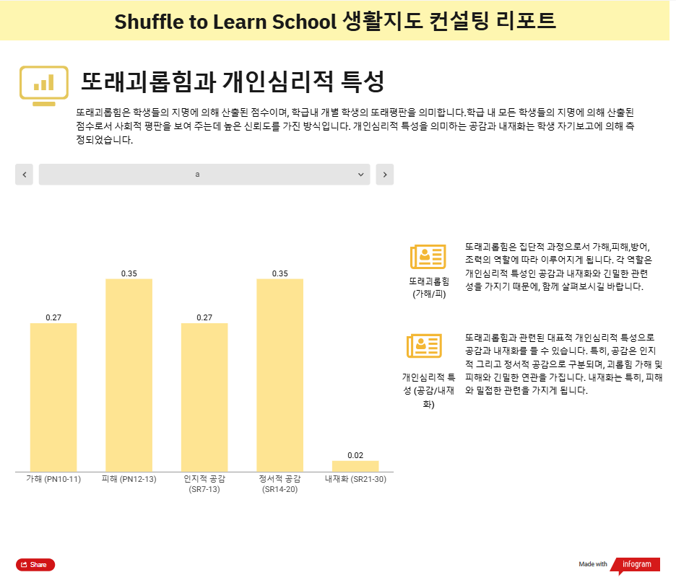
인포그램 2 page
 |  | * 또래괴롭힘과 개인심리적 특성 로직 (student20 대상)
 |  | 척도 | 활용문항 | 로직 | 수식 | 산출(20번 학생 대상)
 |  | 또래 괴롭힘 가해 | PN10-11 | Z점수 기반으로 위 기준으로 산출 | (본인 지명수 - 지명된 평균)/지명된 표준편차 | 3
 |  | 또래 괴롭힘 피해 | PN12-13 | Z점수 기반으로 위 기준으로 산출 | (본인 지명수 - 지명된 평균)/지명된 표준편차 | 5
 | 학부모상담 | 인지적 공감 | SR7-13 | 응답한 평균 점수 산출 | SR7-13 문항 점수의 평균(반올림) | 3.29
 | 학부모상담 | 정서적 공감 | SR14-20 | 응답한 평균 점수 산출 | SR14-20 문항 점수의 평균(반올림) | 3.14
 | 학부모상담 | 내재화 (우울) | SR21-30 | 응답한 평균 점수 산출 | SR21-30 문항 점수의 평균(반올림) | 2.2

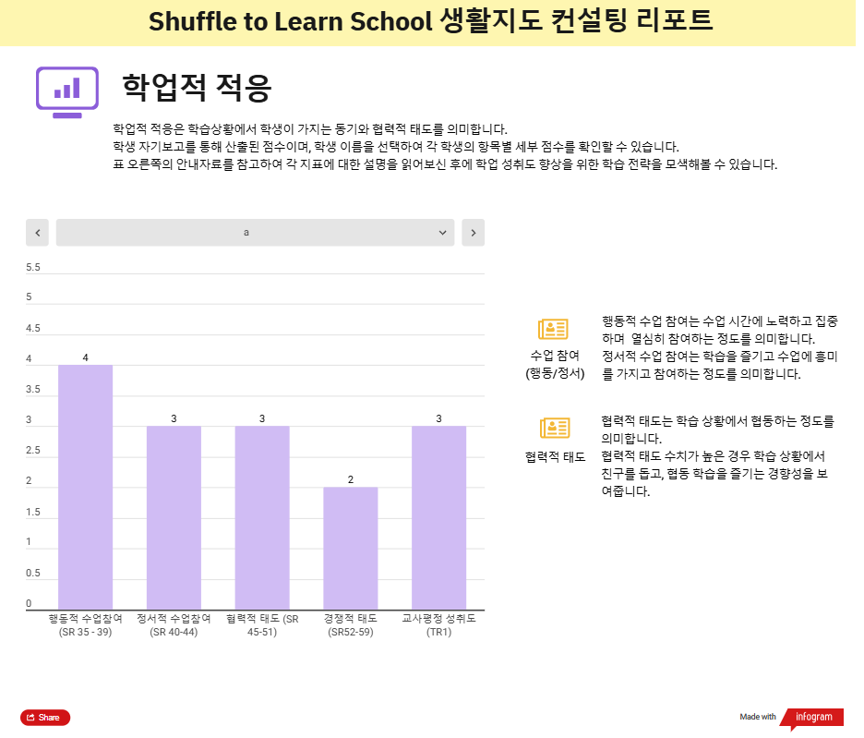
인포그램 3 page
 |  | * 학업적 적응 로직 (student20 대상)
 |  | 척도 | 활용문항 | 로직 | 수식 | 산출(20번 학생 대상)
 | 학부모상담 | 행동적 수업참여 | SR35-39 | 응답한 평균 점수 산출 | SR35-39 문항 점수의 평균(반올림) | 2.8
 | 학부모상담 | 정서적 수업참여 | SR40-44 | 응답한 평균 점수 산출 | SR40-44 문항 점수의 평균(반올림) | 3
 | 학부모상담 | 협력적 태도 | SR45-51 | 응답한 평균 점수 산출 | SR45-51 문항 점수의 평균(반올림) | 3.14
 | 학부모상담 | 경쟁적 태도 | SR52-59 | 응답한 평균 점수 산출 | SR52-59 문항 점수의 평균(반올림) | 2.25
 |  | 교사평정 성취도 | TR1 | 교사가 평정한 해당 학생의 성취도 | 해당 학생의 TR1 점수 | 2

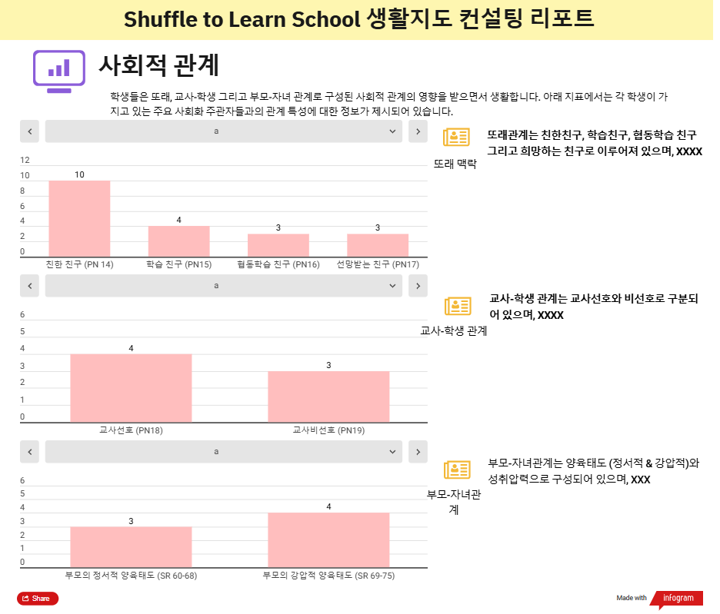
인포그램 4 page
 |  | * 사회적 관계 로직 (student20 대상)
 |  | 척도 | 활용문항 | 로직 | 수식 | 산출(20번 학생 대상)
 | 학부모상담 | 친한 친구 | PN14 | 지목된 횟수 | PN14 본인이 지목된 횟수 | 3
 | 학부모상담 | 학습 친구 | PN15 | 지목된 횟수 | PN15 본인이 지목된 횟수 | 2
 | 학부모상담 | 협동학습 친구 | PN16 | 지목된 횟수 | PN16 본인이 지목된 횟수 | 1
 | 학부모상담 | 선망받는 친구 | PN17 | 지목된 횟수 | PN17 본인이 지목된 횟수 | 1
 |  | 교사 선호 | PN18 | 지목된 횟수 | PN18 본인이 지목된 횟수 | 0
 |  | 교사 비선호 | PN19 | 지목된 횟수 | PN19 본인이 지목된 횟수 | 1
 | 학부모상담 | 애정 | SR60-68 | 응답한 평균 점수 산출 | SR60-68 문항 점수의 평균(반올림) | 2.22
 | 학부모상담 | 거부 | SR69-75 | 응답한 평균 점수 산출 | SR69-75 문항 점수의 평균(반올림) | 3.86

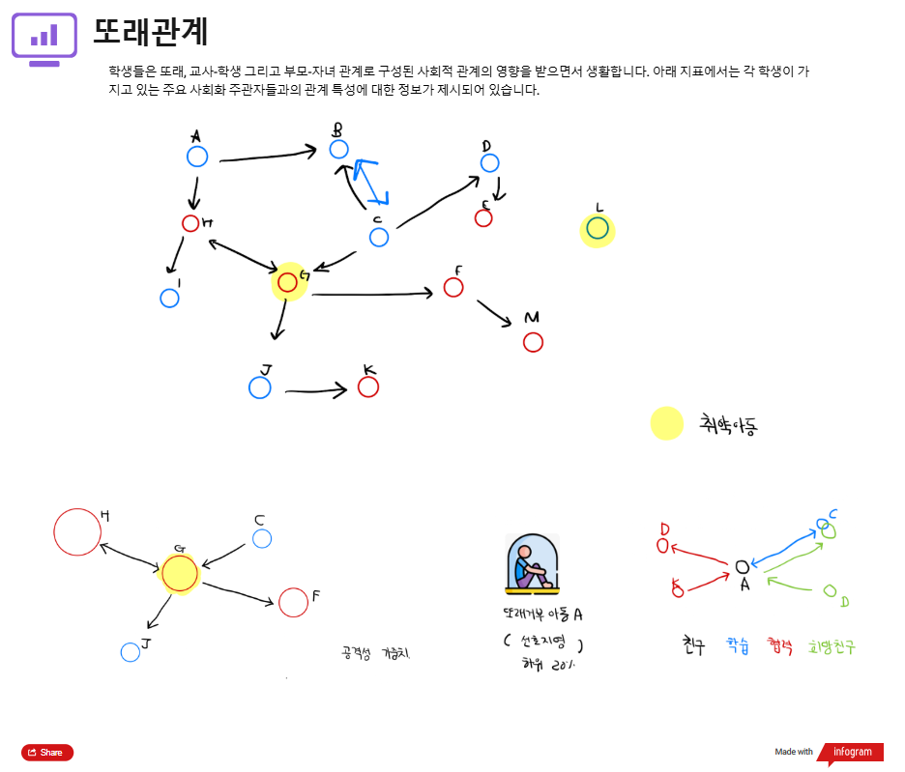
인포그램 5 page
 |  | * 네트워크 로직 (명확한 구현 및 로직 내용이 부재함)
 |  | 초기 네트워크 그래프 제시 후 특정 학생을 확인하기 위해 자세한 관계 네트워크를 제시하는 방향으로 기획
 |  | 초기 네트워크에 활용되는 지명척도와 성별에 따른 노드 색상, 지명 횟수에 따른 노드 크기, 기준점 등 로직 요청드립니다.
 |  | 자세한 관계 네트워크 역시 동일하게 로직 및 구성 내용 요청드립니다.
 |  | 척도 | 활용문항 | 로직 | 수식

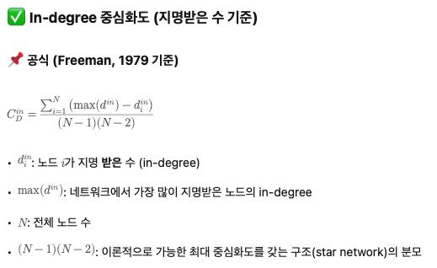

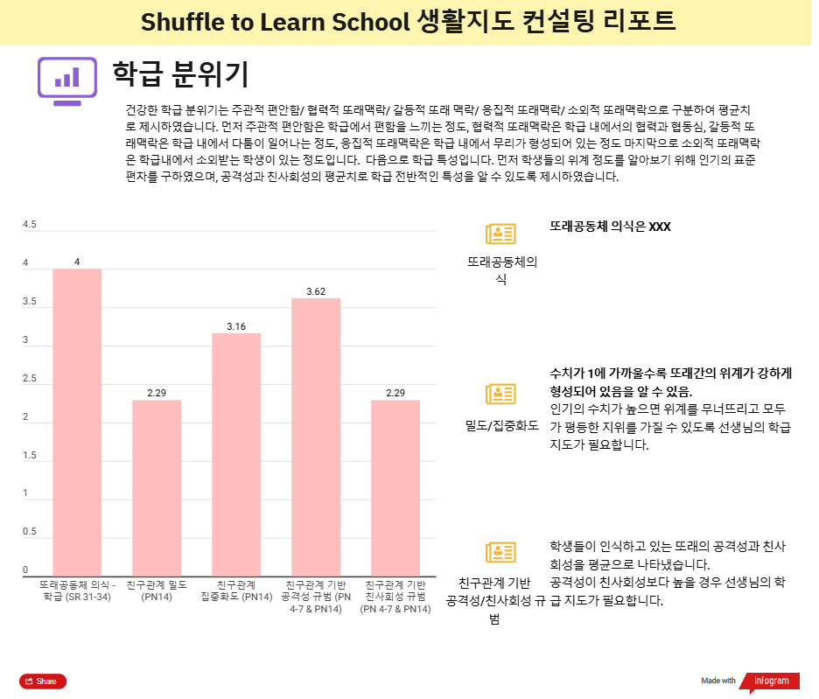
인포그램 6 page
 |  | * 학급 분위기 로직 (교사의 보고서에 모두 제공되는 내용)
 |  | 방향성 네트워크와 주신 내용을 고려해 다음과 같이 로직 및 수식을 탐색 및 추측하여 python으로 산출하였습니다.
 |  | 밀도, 집중화도 추측하여 산출하였으나 규범의 경우 확인이 어렵거나, 확실하지 않아 로직 요청드립니다.
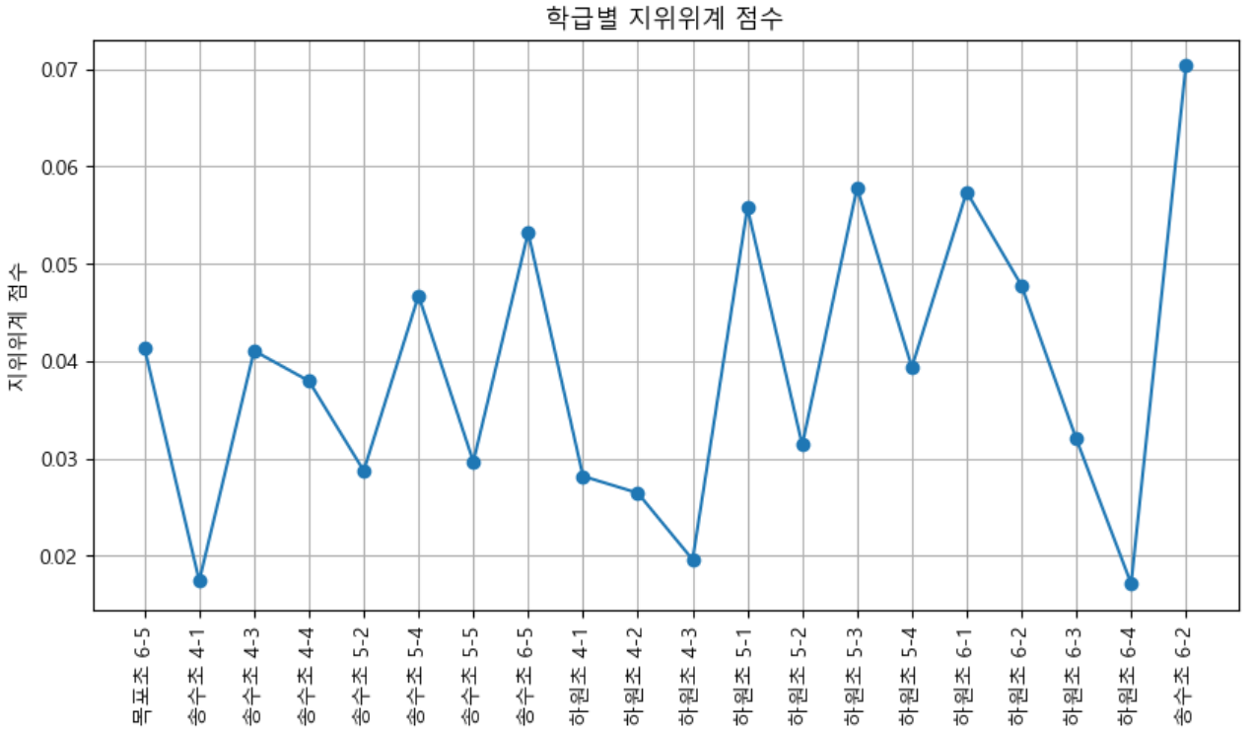
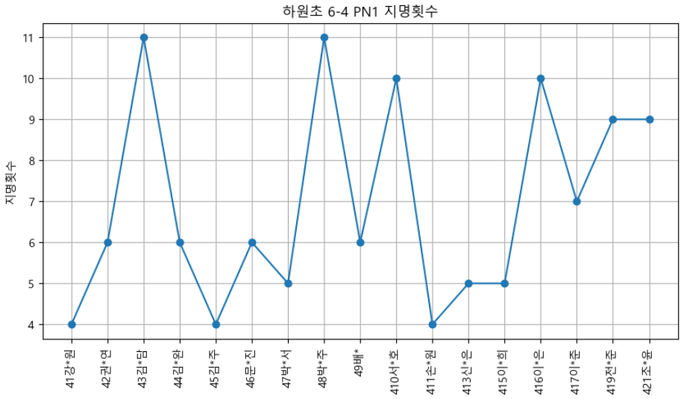
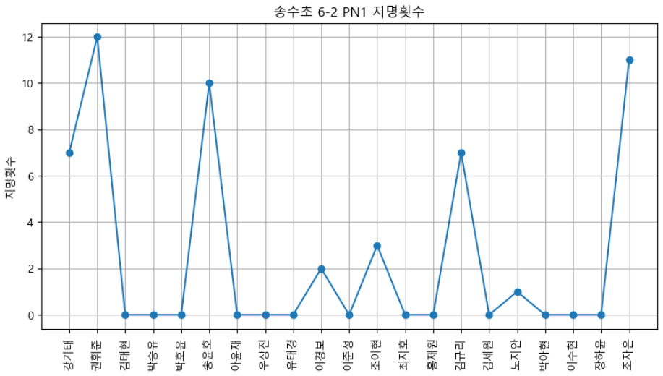
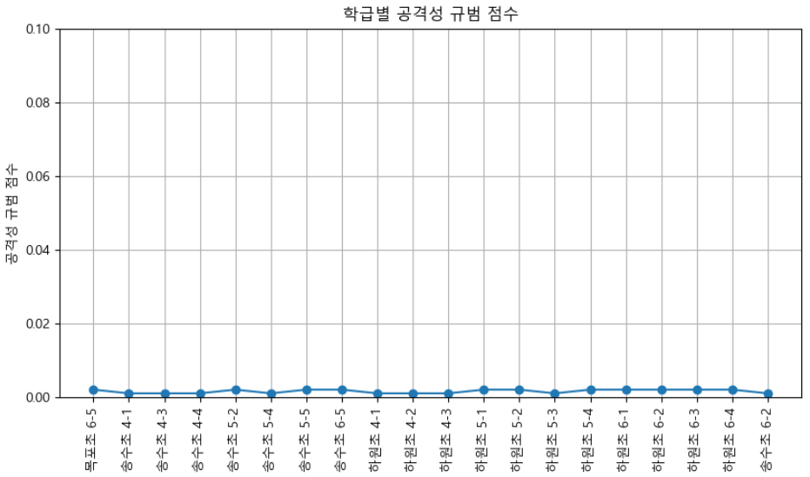
 |  | 척도 | 활용문항 | 로직 | 수식 | 산출(20번 학생 대상)
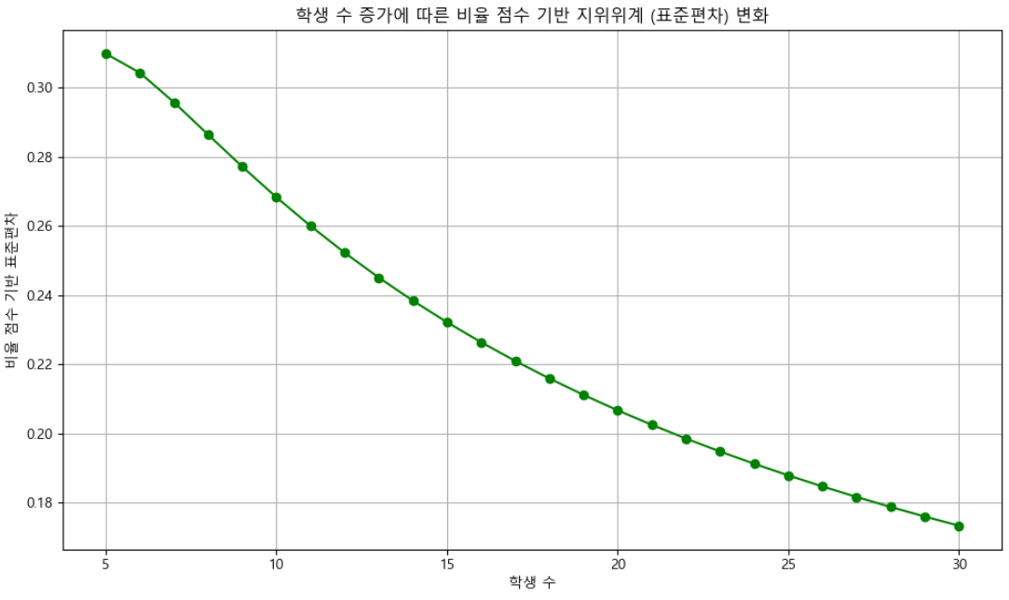
 |  | 또래공동체 의식 | SR31-34 | 응답한 개별 학생의 또래공동체 의식의 학급 평균 점수 산출 | 학생별 SR31-34 문항 점수의 학급 평균(반올림) | 1-5분포
 |  | 친한친구 행렬밀도 | PN14 | 지명한 수 / 최대 지명 가능한 수 | 학생들이 지명한 횟수 / (N * N-1) | 0-1분포
$$\sqrt{Σ(각 학생의 지명된 횟수 − 각 학생들의 지명된 횟수의 평균)^2 / 학생 수}$$
 |  | 친한친구 집중화도 | PN14 | 지명 횟수의 표준편차 |  | 0-1분포 |  |  |  |  |  |  |  |  |  |  |  |  |  |  |  |  |  |  |  |  |  |  |  | 학급 학생수로 인해 해석 왜곡이 있을 수 있습니다.
 |  | 친구관계 공격성 규범 | PN4-7, PN14 | 지명으로 측정된 공격성*친구관계 가중치의 학급평균 | 개별 학생의 PN4-7 비율점수* PN14 비율점수의 학급평균 | 0-1분포 |  |  |  |  |  |  |  |  |  |  |  |  |  |  |  |  |  |  |  |  |  |  |  | 현장데이터 학급의 학생수가 비슷해서 왜곡이 없을 수 있지만
 |  | 친구관계 친사회성 규범 | PN8-9, PN14 | 지명으로 측정된 친사회성*친구관계 가중치의 학급평균 | 개별 학생의 PN8-9 비율점수* PN14 비율점수의 학급평균 | 0-1분포 |  |  |  |  |  |  |  |  |  |  |  |  |  |  |  |  |  |  |  |  |  |  | (20개반, 각 반별 22.4명) | 학생수가 큰 반이라면 지위위계 점수 최대 범위가 작아지기 때문에
 |  | 지위위계 | PN1 | 지각된 인기의 표준편차 | PN1 비율 점수의 표준편차 | 0-.5분포 |  |  |  |  |  |  |  |  |  |  |  |  |  |  |  |  |  |  |  |  |  |  | 공유해주신 현장 데이터로 지위위계 점수를 산출했을 때 | 왜곡될 수 있어 논의가 필요합니다. | 비율점수*비율점수 로직이기 때문에
 |  |  |  |  |  |  |  |  |  |  |  |  |  |  |  |  |  |  |  |  |  |  |  |  |  |  |  |  | 0에서 0.07 범위 내에서 나타났으며 | 5명이고 극단적인 케이스 | 스케일 자체가 너무 작아서 이를 보완할 방법이 필요해 보입니다.
 |  |  |  |  |  |  |  |  |  |  |  |  |  |  |  |  |  |  |  |  |  |  |  |  |  |  |  |  | 하원초 6-4반과 송수초 6-2반이 제일 작고 크게 나타났습니다. | 지명비율이 [0.8, 0.2, 0, 0, 0] 인 경우 0.31가 최대이지만
 |  |  |  |  |  |  |  |  |  |  |  |  |  |  |  |  |  |  |  |  |  |  |  |  |  |  |  |  |  | 30명이고 극단적인 케이스
 |  |  |  |  |  |  |  |  |  |  |  |  |  |  |  |  |  |  |  |  |  |  |  |  |  |  |  |  |  | 지명비율이 [0.96, 0.03 ,0,,,,,,0] 인 경우 0.17이 최대가 됩니다.
 |  |  |  |  |  |  |  |  |  |  |  |  |  |  |  |  |  |  |  |  |  |  |  |  |  |  |  |  |  | 비율의 표준편차라서 해당 문제가 발생하기 때문에 횟수로 수정하여 산출한다면
 |  |  |  |  |  |  |  |  |  |  |  |  |  |  |  |  |  |  |  |  |  |  |  |  |  |  |  |  |  | 해결 가능할것 같습니다.

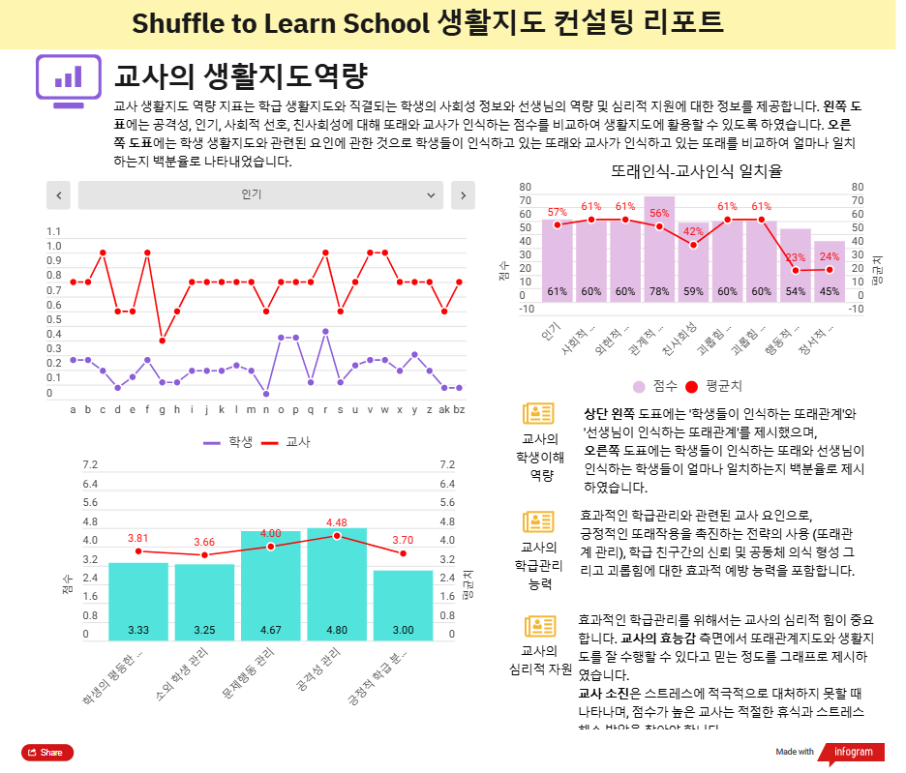
인포그램 7 page
 |  | * 교사의 생활지도 역량 로직
 |  | 학생과 교사의 점수를 비교해 산출하기 때문에 서로 범위가 상이한 경우가 있어 아래와 같이 산출하는 것인지
 |  | - PN1, TR2의 경우 앞서 동일하게 Z점수 기반 1-5점으로 산출해 범위를 통일하면 괜찮을지 확인이 필요합니다. |  |  |  |  | * 학생 지명과 교사의 학생평가 비교 데이터
 |  | 척도 | 활용문항 | 로직 | 수식 |  | 척도 | 구분 | student1 | student2 | student3 | student4 | student5 | student6 | student7 | student8 | student9 | student10 | student11 | student12 | student13 | student14 | student15 | student16 | student17 | student18 | student19 | student20
 |  | 인기 | PN1, TR2 | 특정 학생이 타학생/교사에게 평가된 점수 비교 | PN1 본인이 지목된 횟수의 Z점수 기반 분류 / TR2 본인이 평가된 점수 |  | 인기 | 학생 | 4 | 1 | 4 | 3 | 3 | 1 | 5 | 4 | 3 | 1 | 3 | 3 | 1 | 3 | 5 | 5 | 1 | 3 | 1 | 3
 |  | 사회적 선호 | PN2, TR3 | 특정 학생이 타학생/교사에게 평가된 점수 비교 | PN2 본인이 지목된 횟수의 Z점수 기반 분류 / TR3 본인이 평가된 점수 |  |  | 교사 | 2 | 3 | 1 | 5 | 3 | 5 | 5 | 3 | 5 | 1 | 1 | 1 | 3 | 3 | 3 | 1 | 3 | 2 | 5 | 2
 |  | 공격성 | PN4-5, PN6-7, TR4-5 | 특정 학생이 타학생/교사에게 평가된 점수 비교 | PN4-5, 6-7 본인이 지목된 횟수의 Z점수 기반 분류 / TR4-5 본인이 평가된 점수 |  | 사회적 선호 | 학생 | 3 | 3 | 2 | 5 | 5 | 4 | 3 | 5 | 3 | 1 | 3 | 2 | 2 | 3 | 3 | 4 | 1 | 5 | 2 | 2
 |  | 친사회성 | PN8-9, TR8 | 특정 학생이 타학생/교사에게 평가된 점수 비교 | PN8-9 본인이 지목된 횟수의 Z점수 기반 분류 / TR8 본인이 평가된 점수 |  |  | 사회적 선호 | 1 | 3 | 3 | 4 | 1 | 3 | 3 | 4 | 4 | 4 | 3 | 3 | 2 | 5 | 4 | 1 | 4 | 5 | 5 | 5
 |  | 괴롭힘 가해 | PN10-11, TR6 | 특정 학생이 타학생/교사에게 평가된 점수 비교 | PN10-11 본인이 지목된 횟수의 Z점수 기반 분류 / TR6 본인이 평가된 점수 |  | 공격성 | 학생 | 4 | 4 | 3 | 1 | 5 | 5 | 2 | 3 | 3 | 3 | 5 | 1 | 2 | 4 | 1 | 5 | 2 | 3 | 3 | 1
 |  | 괴롭힘 피해 | PN12-13, TR7 | 특정 학생이 타학생/교사에게 평가된 점수 비교 | PN12-13 본인이 지목된 횟수의 Z점수 기반 분류 / TR7 본인이 평가된 점수 |  |  | 공격성 | 2 | 1.5 | 5 | 3 | 2.5 | 3 | 3 | 5 | 2 | 3 | 4.5 | 2 | 1.5 | 4.5 | 2.5 | 4 | 4.5 | 3 | 3 | 3.5
 |  | 행동적 수업참여 | SR35-39, TR9 | 특정 학생이 자기보고/교사에게 평가된 점수 비교 | SR35-39 문항 점수의 평균(반올림) / TR9 본인이 평가된 점수 |  | 친사회성 | 학생 | 4 | 3 | 3 | 1 | 2 | 5 | 3 | 3 | 5 | 5 | 2 | 3 | 4 | 4 | 4 | 1 | 3 | 1 | 1 | 3
 |  | 정서적 수업참여 | SR40-44, TR10 | 특정 학생이 자기보고/교사에게 평가된 점수 비교 | SR40-44 문항 점수의 평균(반올림) / TR10 본인이 평가된 점수 |  |  | 친사회성 | 2 | 1 | 4 | 1 | 5 | 4 | 1 | 3 | 3 | 5 | 3 | 3 | 1 | 1 | 2 | 4 | 2 | 5 | 1 | 1
 |  |  |  |  |  |  | 괴롭힘 가해 | 학생 | 3 | 3 | 3 | 2 | 2 | 1 | 2 | 3 | 3 | 3 | 5 | 5 | 3 | 1 | 4 | 1 | 3 | 3 | 5 | 3
 |  | 교사 스스로 평가한 지도 역량과 평균치를 비교하는 그래프인 것으로 파악됩니다. 평균치를 산출할 집단이 무엇인지 확인이 필요합니다. |  |  |  |  |  | 괴롭힘 가해 | 3 | 5 | 2 | 2 | 3 | 5 | 2 | 4 | 3 | 4 | 4 | 3 | 3 | 3 | 1 | 5 | 1 | 4 | 1 | 5
 |  | 척도 | 활용문항 | 로직 | 수식 |  | 괴롭힘 피해 | 학생 | 3 | 3 | 3 | 1 | 2 | 2 | 3 | 2 | 3 | 3 | 2 | 4 | 3 | 1 | 5 | 1 | 3 | 5 | 2 | 5
 |  | 학생 평등한 지위관리 | TSR1-6 | 교사 스스로 평가한 점수의 평균 | TSR1-6 점수의 평균(반올림) |  |  | 괴롭힘 피해 | 3 | 4 | 5 | 5 | 5 | 4 | 5 | 4 | 2 | 5 | 5 | 3 | 5 | 4 | 1 | 1 | 1 | 4 | 5 | 3
 |  | 소외 학생 관리 | TSR7-10 | 교사 스스로 평가한 점수의 평균 | TSR7-10 점수의 평균(반올림) |  | 행동적 수업참여 | 학생 | 3.4 | 2.6 | 3.2 | 2.4 | 2.6 | 1.8 | 2.4 | 2.4 | 3 | 3.4 | 3 | 3.4 | 3.8 | 2.8 | 2.8 | 3.2 | 2.4 | 3.8 | 3.8 | 2.8
 |  | 문제행동 관리 | TSR11-13 | 교사 스스로 평가한 점수의 평균 | TSR11-13 점수의 평균(반올림) |  |  | 행동적 수업참여 | 2 | 5 | 5 | 4 | 3 | 4 | 4 | 4 | 2 | 2 | 1 | 3 | 1 | 1 | 2 | 1 | 5 | 4 | 2 | 4
 |  | 공격성 관리 | TSR14-18 | 교사 스스로 평가한 점수의 평균 | TSR14-18 점수의 평균(반올림) |  | 정서적 수업참여 | 학생 | 3.6 | 2.8 | 3.6 | 3 | 3.2 | 3.8 | 3 | 4 | 3.8 | 3 | 2.8 | 2 | 2 | 3.4 | 3.6 | 3.2 | 2 | 2.4 | 3 | 3
 |  | 긍정적 학급 분위기 조성 | TSR19-23 | 교사 스스로 평가한 점수의 평균 | TSR19-23 점수의 평균(반올림) |  |  | 정서적 수업참여 | 4 | 5 | 2 | 5 | 4 | 5 | 1 | 3 | 4 | 1 | 2 | 2 | 2 | 4 | 2 | 3 | 2 | 1 | 3 | 2

 |  | 일치율이 어떻게 산출되는지 확인이 필요합니다. 또한 이 역시 평균치에 대한 정보가 필요합니다. |  |  |  |  | * 교사의 생활지도 역량 (지도 및 관리) 데이터
 |  | 척도 | 활용문항 | 로직 | 수식 |  | 척도 | 학생 평등한 지위관리 | 소외 학생 관리 | 문제행동 관리 | 공격성 관리 | 긍정적 학급 분위기 조성
 |  | 인기 | PN1, TR2 | 또래지명을 통한 학생 평가와 교사의 학생 평가의 일치율 | PN1의 비율점수 (혹은 z점수)와 TR2의 본인이 평가된 점수의 유클리드거리 값 |  | 교사 | 2.5 | 2.25 | 3.33 | 3.4 | 3
 |  | 사회적 선호 | PN2, TR3 | 또래지명을 통한 학생 평가와 교사의 학생 평가의 일치율 | PN2의 비율점수 (혹은 z점수)와 TR3의 본인이 평가된 점수의 유클리드거리 값 |  | 평균 | 3.81 | 3.66 | 4 | 4.48 | 3.7
 |  | 외현적 공격성 | PN4-5, TR4 | 또래지명을 통한 학생 평가와 교사의 학생 평가의 일치율 | PN4-5의 비율점수 (혹은 z점수)와 TR4의 본인이 평가된 점수의 유클리드거리 값
 |  | 관계적 공격성 | PN6-7, TR5 | 또래지명을 통한 학생 평가와 교사의 학생 평가의 일치율 | PN6-7의 비율점수 (혹은 z점수)와 TR5의 본인이 평가된 점수의 유클리드거리 값
 |  | 친사회성 | PN8-9, TR8 | 또래지명을 통한 학생 평가와 교사의 학생 평가의 일치율 | PN8-9의 비율점수 (혹은 z점수)와 TR5의 본인이 평가된 점수의 유클리드거리 값
 |  | 괴롭힘 가해 | PN10-11, TR6 | 또래지명을 통한 학생 평가와 교사의 학생 평가의 일치율 | PN10-11의 비율점수 (혹은 z점수)와 TR6의 본인이 평가된 점수의 유클리드거리 값
 |  | 괴롭힘 피해 | PN12-13, TR7 | 또래지명을 통한 학생 평가와 교사의 학생 평가의 일치율 | PN12-13의 비율점수 (혹은 z점수)와 TR7의 본인이 평가된 점수의 유클리드거리 값
 |  | 행동적 수업참여 | SR35-39, TR9 | 학생 스스로의 평가와 교사의 학생 평가의 일치율 | SR35-39의 평균점수와 TR9의 본인이 평가된 점수의 유클리드거리 값
 |  | 정서적 수업참여 | SR40-44, TR10 | 학생 스스로의 평가와 교사의 학생 평가의 일치율 | SR40-44의 평균점수와 TR9의 본인이 평가된 점수의 유클리드거리 값

 |  | * 일치율을 산출 검토
 |  | 또래지명-교사평가 범위가 상이해 유클리드 거리 기반 일치율 산출에 문제가 있는지 탐색
 |  | - 또래지명 척도 범위 (0, 최대학생수-1) 범위
 |  | - 리커트 척도 범위 (1,5) 범위
 |  | 1. 또래지명을 비율점수로 변환한 경우 (0~1) 범위
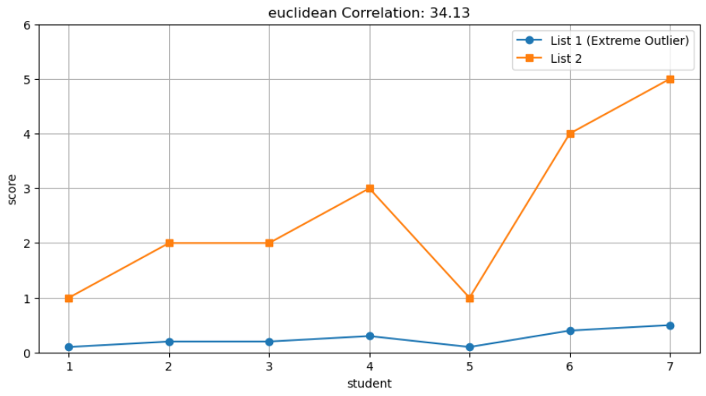

 |  |  |  |  | 비율점수로 변환만 해서 시각화하면 다음과 같습니다.
 |  |  |  |  | 0-1 범위이기 때문에 시각 및 직관적으로 해석에 어려움이 있으며,
 |  |  |  |  | 일치율을 유클리드 거리로 산출한다고 했을때 다음과 같은 문제가 있습니다.

 |  |  |  |  | * 유클리드 거리는 한쌍의 절대적인 값 크기를 가지고 산출되기 때문에 범위 차이가 큰 경우 왜곡 될 수 있습니다.
 |  |  |  |  | ratio = [0.1, 0.2, 0.2, 0.3, 0.1, 0.4, 0.5] likert = [1,2,2,3,1,4,5]

 |  | 1-1. 또래지명 척도만 Z점수 기반 수준화로 범위 통일
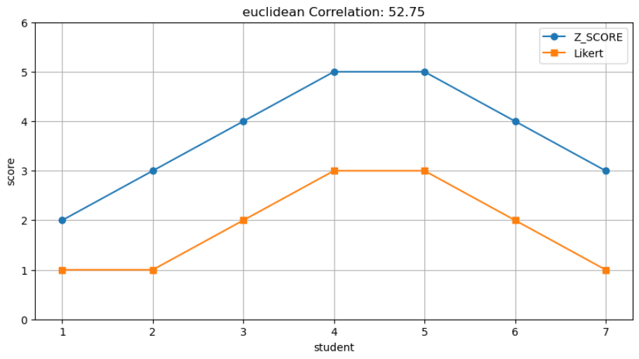

 |  |  |  |  | 지명척도를 Z점수 기반 수준화로 범위를 통일하는 경우 상대적인 위치를 점수화 하는 것이기 때문에
 |  |  |  |  | 1-5가 고르게 나올 가능성이 매우 높지만, 리커트의 경우 그래프 처럼 아래로 분포되어 있다면

 |  |  |  |  | 예를 들어 교사가 평가 기준이 높아서 대부분 1점에서 3점만 줬다면 분표는 편향되어
 |  |  |  |  | 고르게 나온 지명척도 점수와 일치율을 구했을 때 일치율이 왜곡될 수 있습니다.

 |  | 2. 두 척도 모두 Z점수 기반 수준화로 범위 통일
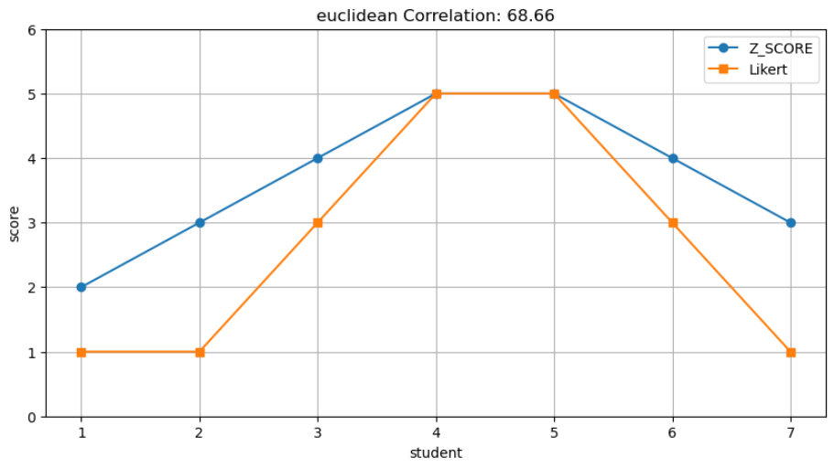

 |  |  |  |  | 이에 따라 두 척도를 비교할 때는, 해석적·수학적 기준의 일관성을 확보하기 위해
 |  |  |  |  | 각 점수를 상대적 평가 기준(표준화)으로 변환한 후 비교하는 것이 타당할 것 같습니다.

프로세스
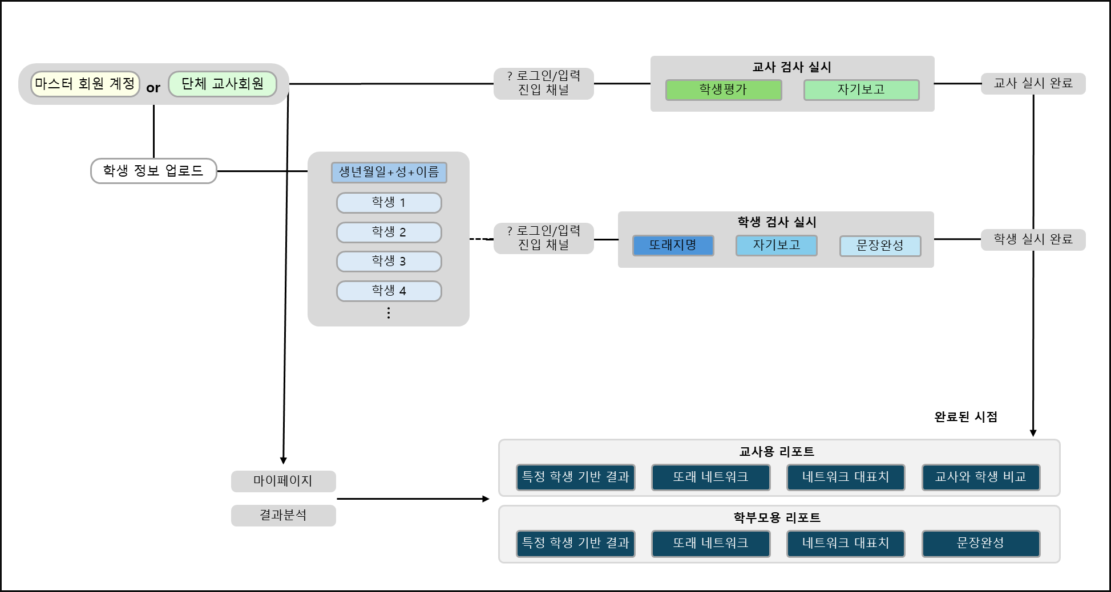
2차안으로 학생 검사 실시에 문장완성 구성을 추가하여 빠른 시일내에 송부해드리겠습니다.

또래지명_모의데이터
지명문항번호 | 선택하는 학생 | 지명된 학생 | Index | student1 | student2 | student3 | student4 | student5 | student6 | student7 | student8 | student9 | student10 | student11 | student12 | student13 | student14 | student15 | student16 | student17 | student18 | student19 | student20
PN1 | student1 | student15 | student1 | 0 | 0 | 1 | 0 | 0 | 0 | 0 | 0 | 0 | 0 | 0 | 0 | 0 | 0 | 0 | 0 | 0 | 0 | 0 | 0
PN1 | student2 | student8 | student2 | 0 | 0 | 0 | 0 | 0 | 0 | 0 | 0 | 0 | 0 | 0 | 1 | 0 | 0 | 0 | 0 | 0 | 0 | 0 | 0
PN1 | student3 | student5 | student3 | 0 | 1 | 0 | 0 | 0 | 1 | 0 | 0 | 0 | 0 | 0 | 0 | 1 | 0 | 0 | 1 | 0 | 0 | 0 | 0
PN1 | student4 | student16 | student4 | 0 | 0 | 0 | 0 | 0 | 0 | 0 | 0 | 0 | 1 | 0 | 0 | 0 | 0 | 0 | 0 | 0 | 0 | 0 | 0
PN1 | student5 | student8 | student5 | 0 | 0 | 0 | 0 | 0 | 0 | 0 | 1 | 0 | 1 | 0 | 0 | 1 | 0 | 0 | 0 | 0 | 1 | 0 | 0
PN1 | student5 | student1 | student6 | 0 | 0 | 0 | 0 | 0 | 0 | 0 | 0 | 1 | 0 | 0 | 0 | 1 | 0 | 0 | 1 | 0 | 0 | 0 | 1
PN1 | student5 | student18 | student7 | 1 | 1 | 0 | 0 | 0 | 1 | 0 | 0 | 0 | 0 | 0 | 0 | 0 | 0 | 0 | 0 | 0 | 0 | 0 | 0
PN1 | student5 | student14 | student8 | 0 | 0 | 0 | 0 | 1 | 0 | 0 | 0 | 1 | 0 | 0 | 0 | 0 | 0 | 0 | 1 | 0 | 0 | 0 | 1
PN1 | student6 | student19 | student9 | 1 | 0 | 0 | 0 | 0 | 0 | 1 | 0 | 0 | 0 | 0 | 0 | 0 | 1 | 0 | 0 | 0 | 0 | 0 | 0
PN1 | student6 | student16 | student10 | 0 | 0 | 0 | 0 | 1 | 0 | 1 | 0 | 1 | 0 | 0 | 0 | 0 | 0 | 0 | 0 | 0 | 0 | 0 | 1
PN14 행렬화
PN1 | student6 | student3 | student11 | 0 | 1 | 0 | 1 | 0 | 0 | 0 | 0 | 0 | 0 | 0 | 0 | 1 | 0 | 0 | 0 | 0 | 0 | 1 | 0
PN1 | student7 | student12 | student12 | 0 | 0 | 0 | 0 | 0 | 0 | 0 | 0 | 0 | 0 | 0 | 0 | 0 | 0 | 0 | 0 | 0 | 0 | 1 | 0
PN1 | student7 | student11 | student13 | 0 | 1 | 1 | 1 | 0 | 0 | 0 | 0 | 0 | 0 | 0 | 0 | 0 | 0 | 0 | 0 | 0 | 0 | 0 | 0
PN1 | student8 | student1 | student14 | 0 | 0 | 0 | 0 | 0 | 0 | 0 | 0 | 0 | 0 | 0 | 0 | 1 | 0 | 0 | 0 | 0 | 1 | 0 | 0
PN1 | student8 | student15 | student15 | 0 | 1 | 0 | 0 | 0 | 0 | 0 | 0 | 0 | 0 | 0 | 0 | 0 | 0 | 0 | 0 | 0 | 0 | 0 | 0
PN1 | student8 | student11 | student16 | 1 | 0 | 0 | 0 | 0 | 0 | 0 | 0 | 0 | 0 | 0 | 0 | 0 | 0 | 0 | 0 | 0 | 0 | 0 | 0
PN1 | student8 | student9 | student17 | 0 | 0 | 0 | 0 | 0 | 0 | 0 | 0 | 0 | 0 | 0 | 1 | 0 | 0 | 0 | 0 | 0 | 0 | 0 | 0
PN1 | student9 | student2 | student18 | 1 | 0 | 0 | 1 | 0 | 0 | 0 | 1 | 1 | 1 | 1 | 0 | 0 | 1 | 0 | 0 | 0 | 0 | 0 | 0
PN1 | student9 | student13 | student19 | 0 | 0 | 0 | 0 | 0 | 0 | 0 | 0 | 0 | 0 | 0 | 1 | 0 | 0 | 0 | 0 | 0 | 0 | 0 | 0
PN1 | student9 | student7 | student20 | 0 | 0 | 0 | 0 | 0 | 0 | 0 | 0 | 0 | 1 | 0 | 0 | 0 | 0 | 0 | 0 | 0 | 0 | 0 | 0
PN1 | student10 | student16
PN1 | student10 | student12
PN1 | student11 | student20
PN1 | student11 | student8
PN1 | student11 | student15
PN1 | student12 | student9
PN1 | student12 | student3
PN1 | student12 | student15
PN1 | student12 | student1
PN1 | student13 | student15
PN1 | student13 | student4
PN1 | student14 | student18
PN1 | student15 | student3
PN1 | student15 | student20
PN1 | student15 | student7
PN1 | student15 | student14
PN1 | student16 | student17
PN1 | student17 | student7
PN1 | student18 | student16
PN1 | student19 | student5
PN1 | student19 | student7
PN1 | student20 | student4
PN2 | student1 | student5
PN2 | student1 | student8
PN2 | student1 | student18
PN2 | student2 | student16
PN2 | student3 | student16
PN2 | student3 | student5
PN2 | student3 | student14
PN2 | student4 | student9
PN2 | student4 | student13
PN2 | student4 | student12
PN2 | student4 | student5
PN2 | student5 | student4
PN2 | student5 | student1
PN2 | student5 | student19
PN2 | student6 | student15
PN2 | student7 | student8
PN2 | student8 | student18
PN2 | student8 | student6
PN2 | student8 | student2
PN2 | student9 | student15
PN2 | student9 | student11
PN2 | student10 | student9
PN2 | student10 | student4
PN2 | student11 | student4
PN2 | student12 | student5
PN2 | student12 | student16
PN2 | student13 | student3
PN2 | student13 | student5
PN2 | student13 | student18
PN2 | student13 | student1
PN2 | student14 | student18
PN2 | student14 | student8
PN2 | student15 | student20
PN2 | student15 | student7
PN2 | student16 | student8
PN2 | student16 | student6
PN2 | student17 | student2
PN2 | student18 | student4
PN2 | student19 | student6
PN2 | student19 | student4
PN2 | student19 | student14
PN2 | student20 | student5
PN2 | student20 | student11
PN2 | student20 | student7
PN3 | student1 | student16
PN3 | student1 | student7
PN3 | student2 | student15
PN3 | student3 | student16
PN3 | student3 | student1
PN3 | student3 | student4
PN3 | student3 | student13
PN3 | student4 | student12
PN3 | student5 | student4
PN3 | student6 | student15
PN3 | student6 | student4
PN3 | student6 | student3
PN3 | student6 | student8
PN3 | student7 | student2
PN3 | student7 | student20
PN3 | student8 | student13
PN3 | student9 | student15
PN3 | student10 | student4
PN3 | student11 | student13
PN3 | student11 | student7
PN3 | student12 | student8
PN3 | student12 | student14
PN3 | student13 | student16
PN3 | student13 | student12
PN3 | student14 | student20
PN3 | student15 | student16
PN3 | student16 | student18
PN3 | student17 | student11
PN3 | student18 | student13
PN3 | student18 | student1
PN3 | student18 | student5
PN3 | student19 | student14
PN3 | student19 | student16
PN3 | student20 | student5
PN3 | student20 | student14
PN4 | student1 | student13
PN4 | student1 | student5
PN4 | student2 | student5
PN4 | student2 | student7
PN4 | student2 | student6
PN4 | student2 | student11
PN4 | student3 | student1
PN4 | student3 | student12
PN4 | student4 | student14
PN4 | student5 | student14
PN4 | student6 | student13
PN4 | student6 | student12
PN4 | student7 | student6
PN4 | student8 | student2
PN4 | student9 | student3
PN4 | student10 | student16
PN4 | student10 | student19
PN4 | student11 | student6
PN4 | student11 | student18
PN4 | student12 | student20
PN4 | student12 | student4
PN4 | student12 | student6
PN4 | student12 | student8
PN4 | student12 | student10
PN4 | student13 | student9
PN4 | student13 | student14
PN4 | student14 | student5
PN4 | student15 | student7
PN4 | student15 | student1
PN4 | student15 | student2
PN4 | student16 | student20
PN4 | student16 | student11
PN4 | student17 | student2
PN4 | student18 | student3
PN4 | student19 | student15
PN4 | student19 | student16
PN4 | student20 | student11
PN4 | student20 | student6
PN4 | student20 | student16
PN4 | student20 | student14
PN4 | student20 | student12
PN4 | student20 | student8
PN5 | student1 | student6
PN5 | student2 | student19
PN5 | student3 | student7
PN5 | student4 | student1
PN5 | student4 | student2
PN5 | student4 | student8
PN5 | student4 | student18
PN5 | student5 | student4
PN5 | student5 | student16
PN5 | student5 | student17
PN5 | student5 | student9
PN5 | student5 | student1
PN5 | student6 | student20
PN5 | student7 | student3
PN5 | student8 | student2
PN5 | student8 | student19
PN5 | student8 | student16
PN5 | student8 | student5
PN5 | student8 | student1
PN5 | student9 | student1
PN5 | student9 | student19
PN5 | student10 | student7
PN5 | student10 | student3
PN5 | student11 | student19
PN5 | student11 | student1
PN5 | student12 | student17
PN5 | student13 | student16
PN5 | student13 | student17
PN5 | student14 | student9
PN5 | student14 | student6
PN5 | student14 | student4
PN5 | student15 | student11
PN5 | student15 | student18
PN5 | student16 | student11
PN5 | student17 | student2
PN5 | student17 | student19
PN5 | student17 | student8
PN5 | student18 | student10
PN5 | student19 | student9
PN5 | student19 | student7
PN5 | student19 | student8
PN5 | student19 | student10
PN5 | student20 | student16
PN6 | student1 | student6
PN6 | student1 | student9
PN6 | student2 | student14
PN6 | student2 | student1
PN6 | student2 | student18
PN6 | student2 | student11
PN6 | student3 | student13
PN6 | student3 | student8
PN6 | student3 | student14
PN6 | student4 | student3
PN6 | student4 | student6
PN6 | student5 | student17
PN6 | student5 | student4
PN6 | student5 | student10
PN6 | student5 | student19
PN6 | student5 | student9
PN6 | student5 | student18
PN6 | student5 | student16
PN6 | student6 | student18
PN6 | student6 | student2
PN6 | student7 | student5
PN6 | student7 | student10
PN6 | student8 | student5
PN6 | student8 | student16
PN6 | student9 | student13
PN6 | student9 | student11
PN6 | student10 | student7
PN6 | student10 | student14
PN6 | student11 | student15
PN6 | student11 | student3
PN6 | student12 | student10
PN6 | student12 | student5
PN6 | student12 | student2
PN6 | student12 | student17
PN6 | student13 | student6
PN6 | student14 | student13
PN6 | student15 | student11
PN6 | student15 | student14
PN6 | student16 | student6
PN6 | student17 | student5
PN6 | student18 | student11
PN6 | student18 | student5
PN6 | student18 | student10
PN6 | student19 | student9
PN6 | student19 | student12
PN6 | student19 | student2
PN6 | student20 | student9
PN6 | student20 | student17
PN6 | student20 | student8
PN6 | student20 | student6
PN6 | student20 | student1
PN6 | student20 | student13
PN7 | student1 | student5
PN7 | student1 | student11
PN7 | student1 | student18
PN7 | student1 | student6
PN7 | student2 | student1
PN7 | student2 | student11
PN7 | student3 | student1
PN7 | student3 | student20
PN7 | student4 | student14
PN7 | student5 | student4
PN7 | student5 | student3
PN7 | student6 | student11
PN7 | student7 | student6
PN7 | student8 | student13
PN7 | student9 | student16
PN7 | student10 | student18
PN7 | student11 | student14
PN7 | student12 | student20
PN7 | student13 | student16
PN7 | student13 | student8
PN7 | student13 | student19
PN7 | student14 | student5
PN7 | student14 | student4
PN7 | student14 | student3
PN7 | student14 | student19
PN7 | student15 | student16
PN7 | student15 | student10
PN7 | student16 | student3
PN7 | student17 | student6
PN7 | student17 | student12
PN7 | student17 | student20
PN7 | student18 | student7
PN7 | student19 | student5
PN7 | student19 | student17
PN7 | student19 | student2
PN7 | student20 | student5
PN8 | student1 | student15
PN8 | student1 | student6
PN8 | student2 | student15
PN8 | student2 | student12
PN8 | student2 | student13
PN8 | student2 | student6
PN8 | student3 | student20
PN8 | student3 | student14
PN8 | student3 | student2
PN8 | student4 | student17
PN8 | student4 | student9
PN8 | student5 | student9
PN8 | student5 | student12
PN8 | student6 | student1
PN8 | student7 | student6
PN8 | student7 | student1
PN8 | student7 | student20
PN8 | student8 | student14
PN8 | student9 | student2
PN8 | student9 | student13
PN8 | student9 | student8
PN8 | student9 | student16
PN8 | student10 | student9
PN8 | student10 | student13
PN8 | student11 | student10
PN8 | student12 | student15
PN8 | student12 | student5
PN8 | student13 | student4
PN8 | student13 | student1
PN8 | student13 | student11
PN8 | student14 | student13
PN8 | student15 | student3
PN8 | student16 | student17
PN8 | student16 | student8
PN8 | student17 | student8
PN8 | student17 | student20
PN8 | student17 | student6
PN8 | student17 | student14
PN8 | student18 | student3
PN8 | student18 | student7
PN8 | student18 | student6
PN8 | student19 | student15
PN8 | student19 | student9
PN8 | student20 | student10
PN9 | student1 | student9
PN9 | student1 | student19
PN9 | student2 | student6
PN9 | student2 | student7
PN9 | student3 | student10
PN9 | student4 | student14
PN9 | student4 | student20
PN9 | student4 | student10
PN9 | student4 | student15
PN9 | student5 | student18
PN9 | student6 | student5
PN9 | student6 | student14
PN9 | student7 | student1
PN9 | student7 | student3
PN9 | student7 | student17
PN9 | student8 | student19
PN9 | student8 | student10
PN9 | student9 | student18
PN9 | student9 | student4
PN9 | student10 | student13
PN9 | student11 | student12
PN9 | student12 | student2
PN9 | student12 | student11
PN9 | student13 | student3
PN9 | student14 | student17
PN9 | student14 | student9
PN9 | student15 | student2
PN9 | student16 | student12
PN9 | student16 | student8
PN9 | student16 | student7
PN9 | student17 | student11
PN9 | student17 | student16
PN9 | student17 | student10
PN9 | student18 | student1
PN9 | student19 | student5
PN9 | student20 | student7
PN9 | student20 | student6
PN10 | student1 | student9
PN10 | student1 | student13
PN10 | student1 | student8
PN10 | student1 | student17
PN10 | student2 | student17
PN10 | student2 | student18
PN10 | student2 | student20
PN10 | student2 | student19
PN10 | student3 | student20
PN10 | student3 | student12
PN10 | student3 | student9
PN10 | student3 | student7
PN10 | student3 | student13
PN10 | student3 | student4
PN10 | student4 | student1
PN10 | student4 | student11
PN10 | student4 | student19
PN10 | student5 | student2
PN10 | student6 | student17
PN10 | student6 | student15
PN10 | student6 | student12
PN10 | student6 | student13
PN10 | student6 | student5
PN10 | student6 | student11
PN10 | student7 | student2
PN10 | student7 | student9
PN10 | student7 | student12
PN10 | student8 | student11
PN10 | student8 | student1
PN10 | student8 | student10
PN10 | student8 | student4
PN10 | student9 | student19
PN10 | student10 | student11
PN10 | student10 | student13
PN10 | student11 | student10
PN10 | student12 | student16
PN10 | student13 | student19
PN10 | student13 | student1
PN10 | student13 | student12
PN10 | student13 | student2
PN10 | student14 | student19
PN10 | student15 | student19
PN10 | student16 | student7
PN10 | student16 | student8
PN10 | student16 | student12
PN10 | student17 | student13
PN10 | student17 | student12
PN10 | student17 | student18
PN10 | student17 | student16
PN10 | student18 | student9
PN10 | student19 | student18
PN10 | student19 | student3
PN10 | student19 | student4
PN10 | student20 | student10
PN10 | student20 | student19
PN10 | student20 | student8
PN10 | student20 | student11
PN10 | student20 | student1
PN11 | student1 | student19
PN11 | student1 | student2
PN11 | student2 | student19
PN11 | student2 | student11
PN11 | student2 | student8
PN11 | student3 | student17
PN11 | student3 | student18
PN11 | student4 | student12
PN11 | student5 | student11
PN11 | student6 | student15
PN11 | student6 | student11
PN11 | student7 | student9
PN11 | student7 | student15
PN11 | student8 | student15
PN11 | student8 | student12
PN11 | student9 | student1
PN11 | student10 | student18
PN11 | student11 | student8
PN11 | student12 | student7
PN11 | student13 | student15
PN11 | student14 | student3
PN11 | student14 | student19
PN11 | student14 | student5
PN11 | student15 | student10
PN11 | student15 | student5
PN11 | student16 | student19
PN11 | student17 | student20
PN11 | student17 | student6
PN11 | student17 | student3
PN11 | student18 | student15
PN11 | student18 | student3
PN11 | student19 | student20
PN11 | student20 | student11
PN12 | student1 | student12
PN12 | student2 | student6
PN12 | student3 | student15
PN12 | student3 | student7
PN12 | student3 | student20
PN12 | student3 | student13
PN12 | student4 | student15
PN12 | student4 | student17
PN12 | student4 | student10
PN12 | student5 | student9
PN12 | student6 | student19
PN12 | student7 | student8
PN12 | student7 | student13
PN12 | student7 | student17
PN12 | student8 | student9
PN12 | student8 | student2
PN12 | student8 | student1
PN12 | student9 | student15
PN12 | student9 | student4
PN12 | student10 | student20
PN12 | student11 | student15
PN12 | student12 | student18
PN12 | student13 | student18
PN12 | student13 | student20
PN12 | student14 | student15
PN12 | student15 | student10
PN12 | student15 | student1
PN12 | student16 | student13
PN12 | student17 | student20
PN12 | student18 | student15
PN12 | student18 | student7
PN12 | student19 | student2
PN12 | student20 | student18
PN12 | student20 | student3
PN12 | student20 | student6
PN12 | student20 | student12
PN13 | student1 | student5
PN13 | student2 | student17
PN13 | student2 | student12
PN13 | student2 | student11
PN13 | student3 | student18
PN13 | student4 | student18
PN13 | student5 | student3
PN13 | student6 | student20
PN13 | student7 | student10
PN13 | student7 | student12
PN13 | student7 | student19
PN13 | student8 | student3
PN13 | student9 | student3
PN13 | student9 | student18
PN13 | student9 | student2
PN13 | student10 | student9
PN13 | student11 | student18
PN13 | student11 | student16
PN13 | student12 | student7
PN13 | student13 | student2
PN13 | student13 | student20
PN13 | student13 | student18
PN13 | student14 | student5
PN13 | student14 | student10
PN13 | student14 | student9
PN13 | student15 | student13
PN13 | student15 | student17
PN13 | student16 | student1
PN13 | student17 | student15
PN13 | student17 | student8
PN13 | student17 | student12
PN13 | student18 | student1
PN13 | student19 | student15
PN13 | student20 | student11
PN14 | student1 | student3
PN14 | student2 | student12
PN14 | student3 | student13
PN14 | student3 | student2
PN14 | student3 | student6
PN14 | student3 | student16
PN14 | student4 | student10
PN14 | student5 | student10
PN14 | student5 | student18
PN14 | student5 | student8
PN14 | student5 | student13
PN14 | student6 | student20
PN14 | student6 | student13
PN14 | student6 | student16
PN14 | student6 | student9
PN14 | student7 | student6
PN14 | student7 | student2
PN14 | student7 | student1
PN14 | student8 | student16
PN14 | student8 | student9
PN14 | student8 | student5
PN14 | student8 | student20
PN14 | student9 | student14
PN14 | student9 | student7
PN14 | student9 | student1
PN14 | student10 | student20
PN14 | student10 | student7
PN14 | student10 | student5
PN14 | student10 | student9
PN14 | student11 | student19
PN14 | student11 | student2
PN14 | student11 | student4
PN14 | student11 | student13
PN14 | student12 | student19
PN14 | student13 | student2
PN14 | student13 | student4
PN14 | student13 | student3
PN14 | student14 | student13
PN14 | student14 | student18
PN14 | student15 | student2
PN14 | student16 | student1
PN14 | student17 | student12
PN14 | student18 | student11
PN14 | student18 | student8
PN14 | student18 | student1
PN14 | student18 | student4
PN14 | student18 | student14
PN14 | student18 | student9
PN14 | student18 | student10
PN14 | student19 | student12
PN14 | student20 | student10
PN15 | student1 | student8
PN15 | student1 | student13
PN15 | student2 | student19
PN15 | student2 | student18
PN15 | student3 | student17
PN15 | student3 | student13
PN15 | student4 | student9
PN15 | student5 | student15
PN15 | student6 | student13
PN15 | student7 | student17
PN15 | student7 | student3
PN15 | student7 | student9
PN15 | student8 | student17
PN15 | student8 | student5
PN15 | student8 | student11
PN15 | student8 | student1
PN15 | student8 | student18
PN15 | student8 | student6
PN15 | student9 | student18
PN15 | student9 | student13
PN15 | student10 | student19
PN15 | student10 | student12
PN15 | student11 | student20
PN15 | student12 | student6
PN15 | student12 | student1
PN15 | student13 | student11
PN15 | student13 | student2
PN15 | student13 | student7
PN15 | student13 | student14
PN15 | student14 | student4
PN15 | student14 | student12
PN15 | student15 | student19
PN15 | student15 | student12
PN15 | student15 | student2
PN15 | student15 | student3
PN15 | student16 | student10
PN15 | student16 | student7
PN15 | student16 | student4
PN15 | student16 | student20
PN15 | student16 | student18
PN15 | student17 | student2
PN15 | student18 | student5
PN15 | student19 | student9
PN15 | student19 | student5
PN15 | student20 | student15
PN15 | student20 | student4
PN15 | student20 | student1
PN16 | student1 | student8
PN16 | student1 | student16
PN16 | student2 | student20
PN16 | student2 | student3
PN16 | student2 | student16
PN16 | student2 | student15
PN16 | student3 | student18
PN16 | student4 | student16
PN16 | student4 | student13
PN16 | student5 | student9
PN16 | student5 | student11
PN16 | student6 | student16
PN16 | student7 | student5
PN16 | student7 | student13
PN16 | student8 | student12
PN16 | student8 | student15
PN16 | student8 | student10
PN16 | student8 | student3
PN16 | student8 | student18
PN16 | student9 | student2
PN16 | student10 | student7
PN16 | student10 | student17
PN16 | student10 | student14
PN16 | student11 | student9
PN16 | student11 | student13
PN16 | student11 | student4
PN16 | student11 | student19
PN16 | student12 | student17
PN16 | student12 | student1
PN16 | student13 | student11
PN16 | student14 | student9
PN16 | student15 | student3
PN16 | student15 | student14
PN16 | student16 | student7
PN16 | student17 | student13
PN16 | student17 | student6
PN16 | student17 | student5
PN16 | student18 | student15
PN16 | student18 | student2
PN16 | student19 | student2
PN16 | student20 | student11
PN17 | student1 | student7
PN17 | student2 | student5
PN17 | student3 | student8
PN17 | student3 | student20
PN17 | student3 | student13
PN17 | student4 | student12
PN17 | student4 | student3
PN17 | student4 | student15
PN17 | student4 | student13
PN17 | student5 | student16
PN17 | student5 | student2
PN17 | student6 | student7
PN17 | student7 | student12
PN17 | student7 | student10
PN17 | student8 | student11
PN17 | student9 | student13
PN17 | student10 | student11
PN17 | student11 | student5
PN17 | student11 | student9
PN17 | student11 | student2
PN17 | student12 | student1
PN17 | student12 | student2
PN17 | student12 | student16
PN17 | student12 | student14
PN17 | student12 | student8
PN17 | student12 | student6
PN17 | student13 | student17
PN17 | student14 | student2
PN17 | student15 | student4
PN17 | student15 | student10
PN17 | student16 | student2
PN17 | student17 | student8
PN17 | student17 | student11
PN17 | student18 | student9
PN17 | student18 | student12
PN17 | student18 | student1
PN17 | student19 | student15
PN17 | student19 | student17
PN17 | student20 | student8
PN17 | student20 | student12
PN18 | student1 | student17
PN18 | student2 | student14
PN18 | student2 | student12
PN18 | student2 | student9
PN18 | student3 | student13
PN18 | student3 | student6
PN18 | student4 | student3
PN18 | student4 | student8
PN18 | student5 | student16
PN18 | student5 | student1
PN18 | student5 | student19
PN18 | student5 | student3
PN18 | student6 | student9
PN18 | student7 | student13
PN18 | student8 | student11
PN18 | student9 | student13
PN18 | student10 | student1
PN18 | student11 | student10
PN18 | student11 | student5
PN18 | student11 | student6
PN18 | student11 | student16
PN18 | student11 | student1
PN18 | student12 | student18
PN18 | student12 | student8
PN18 | student12 | student3
PN18 | student12 | student1
PN18 | student13 | student5
PN18 | student14 | student15
PN18 | student14 | student1
PN18 | student15 | student16
PN18 | student16 | student12
PN18 | student17 | student19
PN18 | student18 | student6
PN18 | student18 | student17
PN18 | student19 | student8
PN18 | student20 | student16
PN18 | student20 | student11
PN18 | student20 | student4
PN19 | student1 | student6
PN19 | student1 | student10
PN19 | student2 | student1
PN19 | student3 | student6
PN19 | student3 | student13
PN19 | student4 | student18
PN19 | student5 | student4
PN19 | student5 | student12
PN19 | student6 | student5
PN19 | student6 | student13
PN19 | student7 | student13
PN19 | student8 | student16
PN19 | student9 | student10
PN19 | student10 | student7
PN19 | student10 | student13
PN19 | student11 | student17
PN19 | student12 | student3
PN19 | student13 | student3
PN19 | student14 | student15
PN19 | student14 | student2
PN19 | student14 | student8
PN19 | student14 | student4
PN19 | student15 | student13
PN19 | student15 | student16
PN19 | student16 | student6
PN19 | student17 | student20
PN19 | student18 | student1
PN19 | student18 | student19
PN19 | student19 | student9
PN19 | student19 | student7
PN19 | student19 | student2
PN19 | student19 | student11
PN19 | student19 | student5
PN19 | student19 | student14
PN19 | student20 | student4
PN19 | student20 | student18

